Tabela Dinânima
Posto - DASH | Centro-Oeste | Nordeste | Norte | Sudeste | Sul | Principais pontos do posto - DASH | Clientes |  | PERGUNTAS QUALITATIVAS | Escolher o Posto Ipiranga | O que pode ser melhorado | benefícios ao obter um app | Total |  |  |  | Posto - DASH
Ale | 1 | 2 | 4 | 9 | 0 | Atendimento ágil e cordial | 22 |  | 1 | 136 | 73 | 155 | 364 |  |  |  | Ale | 19 | 6%
Boxxter | 9 | 11 | 9 | 22 | 0 | Bandeira do posto | 87 |  | 251 | 54.18% | 29.08% | 61.75% | 48% |  |  |  | Boxxter | 52 | 17%
Ipiranga | 2 | 3 | 3 | 20 | 1 | Descontos via app | 27 |  | 753 | 115 | 178 | 96 | 389 |  |  |  | Ipiranga | 29 | 10%
Petrobras | 5 | 5 | 8 | 10 | 2 | Fácil acesso em seu trajeto diário | 5 |  | ABSTEVE DAS PERGUNTAS | 45.82% | 70.92% | 38.25% | 52% |  |  |  | Petrobras | 31 | 10%
Rede Graal | 2 | 2 | 1 | 2 | 0 | Loja de conveniência | 6 |  |  |  |  |  |  |  |  |  | Shell | 119 | 40%
Setee | 6 | 0 | 4 | 13 | 0 | Possibilidade de lavagem do veículo | 17 |  |  |  |  |  |  |  |  |  | Outros | 52 | 17%
Setta | 3 | 5 | 5 | 9 | 0 | Qualidade da gasolina | 112 |  |  |  |  |  |  |  |  |  |  | 300
Shell | 22 | 19 | 23 | 58 | 0 | Facilidade de pagamento (Sem Parar, PIX ou via App) | 1

TABLE DASH | Frequência do Abastecimento |  |  |  |  | DETALHE | Soma de KM/DIA |  |  | DETALHE | Valor gasto no Abastecimento |  |  |  |  |  | TABELA SUPERIOR | Total de Veículos
Rótulos de Linha | 1 vez por semana | 2 a 3 vezes na semana | 2 a 3 vezes por semana | Mais que 3 vezes na semana |  | Caminhão | 378 | 3780 |  | Rótulos de Linha | Entre 20 e 50 reais | Entre 50 e 100 reais | Mais de 100 reais | Menos de 20 reais | Total Geral |  | Caminhão | 65 | 65 | 65
Caminhão | 19 |  | 20 | 26 |  | Carro | 435 | 4350 |  | Caminhão | 20 | 20 | 14 | 11 | 65 |  | Carro | 81 | 81 | 81
Carro | 40 | 4 | 15 | 22 |  | Motocicleta | 258 | 2580 |  | Carro | 11 | 27 | 30 | 13 | 81 |  | Motocicleta | 42 | 42 | 42
Motocicleta | 11 |  | 21 | 10 |  | Transporte público | 324 | 3240 |  | Motocicleta | 12 | 11 | 9 | 10 | 42 |  | Transporte público | 63 | 63 | 63
Transporte público | 19 | 1 | 19 | 24 |  |  |  |  |  | Transporte público | 18 | 19 | 11 | 15 | 63

Contagem de REGIÃO | Rótulos de Coluna |  |  |  |  | TABLE MAIN | Clientes
Rótulos de Linha | Centro-Oeste | Nordeste | Norte | Sudeste | Sul | Atendimento ágil e cordial | 17
Ale | 1 | 2 | 3 | 9 |  | Bandeira do posto | 84
Boxxter | 9 | 11 | 6 | 22 |  | Descontos via app | 27
Ipiranga | 2 | 3 | 3 | 20 | 1 | Fácil acesso em seu trajeto diário | 1
Petrobras | 5 | 5 | 7 | 10 | 2 | Loja de conveniência | 5
Rede Graal | 2 | 2 |  | 1 |  | Possibilidade de lavagem do veículo | 13
Rede Sim |  | 1 |  | 3 |  | Qualidade da gasolina | 104
Setee | 1 |  |  | 2 |  | TABLE MAIN | clientes
Setta | 1 |  |  |  |  | Atendimento ágil e cordial | 5
Shell | 21 | 18 | 22 | 56 |  | Bandeira do posto | 3
 |  |  |  |  |  | Fácil acesso em seu trajeto diário | 4
TABLE MAIN | Rótulos de Coluna |  |  |  |  | Facilidade de pagamento (Sem Parar, PIX ou via App) | 1
Rótulos de Linha | Centro-Oeste | Nordeste | Norte | Sudeste |  | Loja de conveniência | 1
Ale |  |  | 1 |  |  | Possibilidade de lavagem do veículo | 4
Boxxter |  |  | 2 |  |  | Qualidade da gasolina | 8
Larco | 3 | 4 | 4 | 5
Rede Sim |  |  |  | 1 |  | FREQUENCIA - DASH | FREQUENCIA DE UTILIZAÇÃO DE APP |  | CONHECE O APP - DASH | Frequência do Abastecimento |  |  |  |  |  |  |  | CONHECE O APP | Frequência do Abastecimento
Setee | 4 | 2 | 3 | 10 |  | As vezes utilizo | 74 |  | Região | Conheço e sempre utilizo | Conheço mas não utilizo | Não conheço | Total Geral |  | Total regiao | seerro |  | TABLE - DASH | Conheço e sempre utilizo | Conheço mas não utilizo | Não conheço |  |  | seerro
Setta | 1 | 4 | 1 | 4 |  | Nunca utilizei | 112 |  | Centro-Oeste | 18 | 12 | 12 | 42 |  | 42 | 42 |  | Centro-Oeste | 18 | 12 | 12 | 42 | 42 | 42
Shell | 1 | 1 | 1 | 2 |  | Sempre utilizo | 65 |  | Nordeste | 22 | 6 | 14 | 42 |  | 42 | 42 |  | Nordeste | 22 | 6 | 14 | 42 | 42 | 42
Sim | 1 | 1 |  | 1 |  |  |  |  | Norte | 15 | 11 | 15 | 41 |  | 41 | 41 |  | Norte | 15 | 11 | 15 | 41 | 41 | 41
 |  |  |  |  |  | DETALHE | BARREIRAS |  | Sudeste | 29 | 44 | 50 | 123 |  | 123 | 123 |  | Sudeste | 29 | 44 | 50 | 123 | 123 | 123
 |  |  |  |  |  | Não oferecer a alternativa para o cliente ao abastecer | 47 |  | Sul |  | 1 | 2 | 3 |  | 3 | 3 |  | Sul |  | 1 | 2 | 3 | 3 | 3
TABLE MAIN | Rótulos de Coluna |  |  |  |  | Pouca divulgação | 57 |  | Total Geral | 84 | 74 | 93 | 251 |  |  |  |  |  | 84 | 74 | 93 | 251
Rótulos de Linha | Centro-Oeste | Nordeste | Norte | Sudeste |  | Poucos benefícios | 75 |  |  | 84 | 74 | 93 | 251 |  |  |  |  |  | 84 | 74 | 93 | 251
Ale | 1 |  |  |  |  | Variedade de Apps para os diferentes postos | 72 |  | Total Geral | 33% | 29% | 37% | 251 |  |  |  |  | Total Geral | 33% | 29% | 37% | 251
Boxxter |  | 1 | 1 |  |  |  |  |  | seerro | 33% | 29% | 37% | 251 |  |  |  |  | seerro | 33% | 29% | 37% | 251
Larco | 2 | 2 | 3 | 4
Petrobras |  |  | 1 |  |  | RECOMENDAÇÃO - DASH | RECOMENDARIA
Rede Graal |  |  | 1 | 1 |  | 1 | 46 | 1 - Nunca | 46 | 46 | 18%
Setee | 1 |  | 1 | 1 |  | 2 | 37 | 2 - Não | 37 | 37 | 15%
Setta | 1 | 1 | 1 | 7 |  | 3 | 49 | 3 - Talvez | 49 | 49 | 20%
 |  |  |  |  |  | 4 | 58 | 4 - Sim | 58 | 58 | 23%
 |  |  |  |  |  | 5 | 61 | 5 - Concerteza | 61 | 61 | 24%
 |  |  |  |  |  |  |  |  |  | 251

Posto - DASH | Centro-Oeste | Nordeste | Norte | Sudeste | Sul
Ale | 2 | 2 | 3 | 12 | 0
Boxxter | 9 | 12 | 9 | 22 | 0
Ipiranga | 2 | 3 | 3 | 20 | 1
Petrobras | 5 | 6 | 8 | 10 | 2
Rede Graal | 2 | 2 | 0 | 2 | 0
Setee | 2 | 2 | 1 | 3 | 0
Setta | 2 | 1 | 2 | 8 | 0
Shell | 22 | 19 | 22 | 56 | 0

TABLE DASH | GENERO 1
Rótulos de Linha | Centro-Oeste | Nordeste | Norte | Sudeste | Sul
Ale | 1 | 2 | 3 | 9
Boxxter | 9 | 11 | 6 | 22
Ipiranga | 2 | 3 | 3 | 20 | 1
Petrobras | 5 | 5 | 7 | 10 | 2
Rede Graal | 2 | 2 |  | 1
Rede Sim |  | 1 |  | 3
Setee | 1 |  |  | 2
Setta | 1
Shell | 21 | 18 | 22 | 56

TABLE MAIN | GENERO 2
Rótulos de Linha | Centro-Oeste | Nordeste | Norte | Sudeste
Ale | 1
Boxxter |  | 1 | 1
Larco | 2 | 2 | 3 | 4
Petrobras |  |  | 1
Rede Graal |  |  | 1 | 1
Setee | 1 |  | 1 | 1
Setta | 1 | 1 | 1 | 7

TABLE MAIN | Rótulos de Coluna
Rótulos de Linha | Centro-Oeste | Nordeste | Norte | Sudeste
Larco | 2 |  |  | 3
Petrobras |  | 1 | 1
Rede Graal |  |  | 1
Rede Sim |  |  | 1
Setta |  | 1 | 1 | 1

Dashboard IPIRANGA
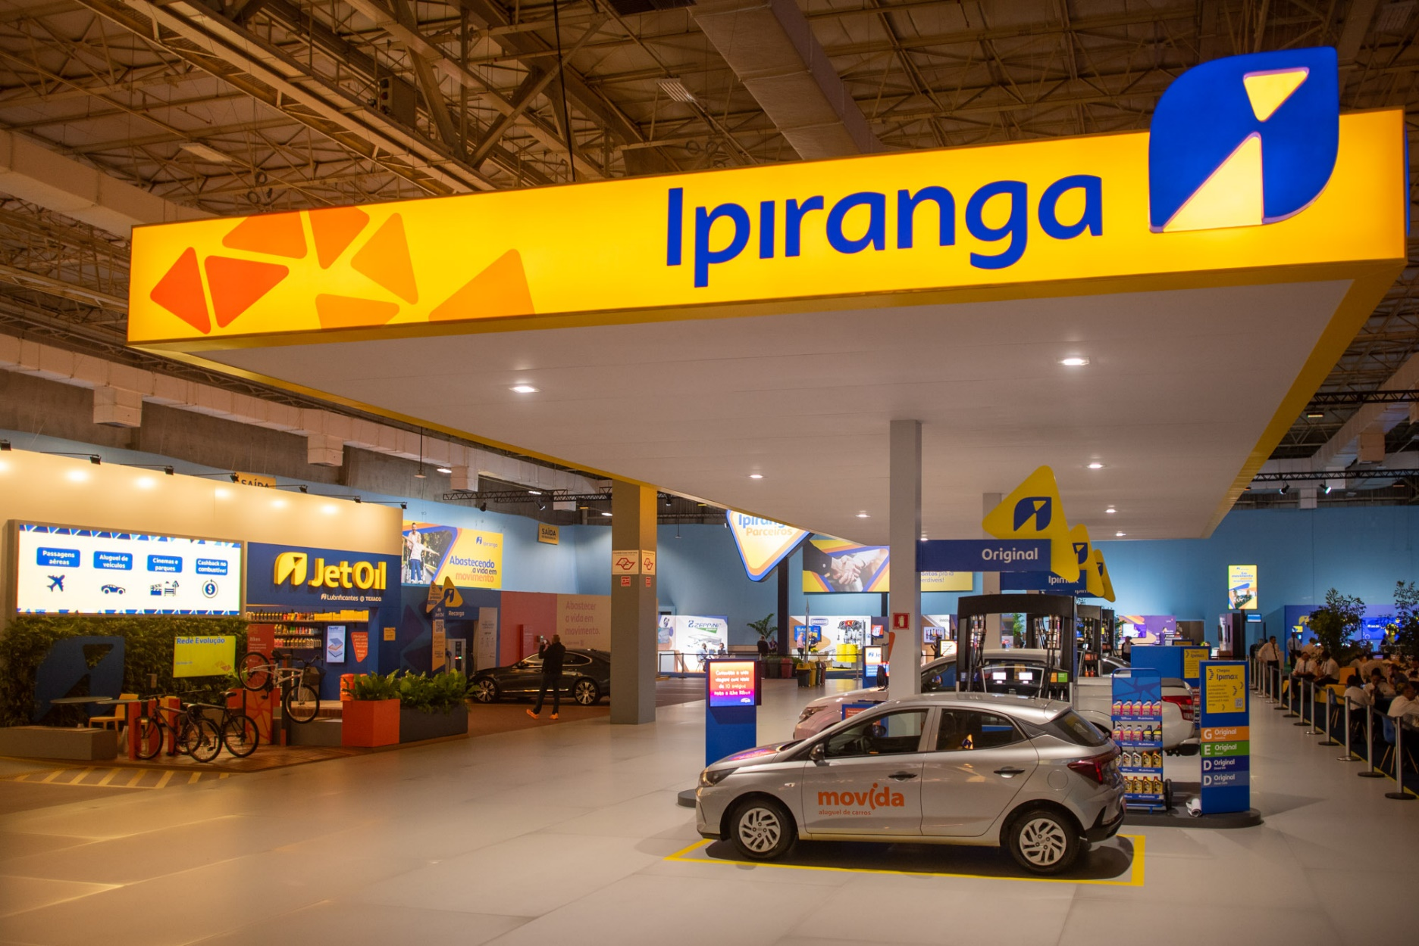


Clientes
251
Carro
Caminhão
Motocicleta
Trasp.
Público
#FECC0C

81
65
42
63

Top-5 Postos de Gasolina no Brasil
Análise Regional APP abastece-aí
 | Ale | Boxxter | Ipiranga | Petrobras | Shell
Centro-Oeste | 2 | 9 | 2 | 5 | 22
Nordeste | 2 | 11 | 3 | 6 | 19
Norte | 3 | 6 | 3 | 8 | 22
Sudeste | 12 | 22 | 20 | 10 | 56
Sul | 0 |  | 1 | 2 | 0
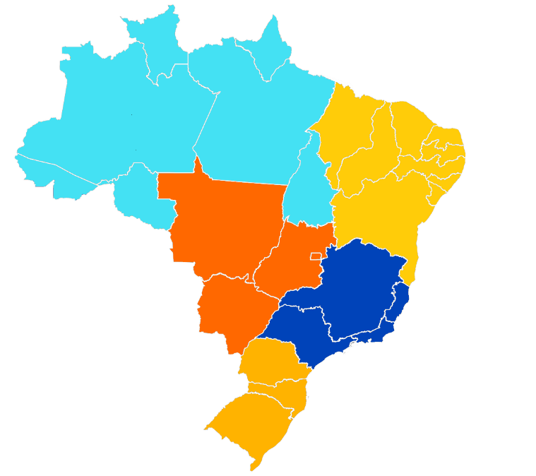
Conhece, Mas
Não Utiliza
41
Norte
Conhece e Sempre Utiliza
Nordeste
42

29%

Não Conhece
Centro-Oeste
42
33%
Sudeste
123
37%
Sul
3

 | Clientes
Atendimento ágil e cordial | 22
Bandeira do posto | 87
Descontos via app | 27
Fácil acesso em seu trajeto diário | 5
Loja de conveniência | 6
Possibilidade de lavagem do veículo | 17
Qualidade da gasolina | 112
Facilidade de pagamento (Sem Parar, PIX ou via App) | 1
Principais Pontos Diferênciais de um Posto
Abastecimento Semanal
Detalhes
 | Recomendaria
1 - Nunca | 46
2 - Não | 37
3 - Talvez | 49
4 - Sim | 58
5 - Concerteza | 61
Recomendaria o APP abastece-aí
Detalhes
 | Caminhão | Carro | Motocicleta | Trasp. Público
1 vez por semana | 19 | 40 | 11 | 19
2 a 3 vezes por semana | 20 | 15 | 21 | 19
Mais que 3 vezes na semana | 26 | 22 | 10 | 24

Abastecimento
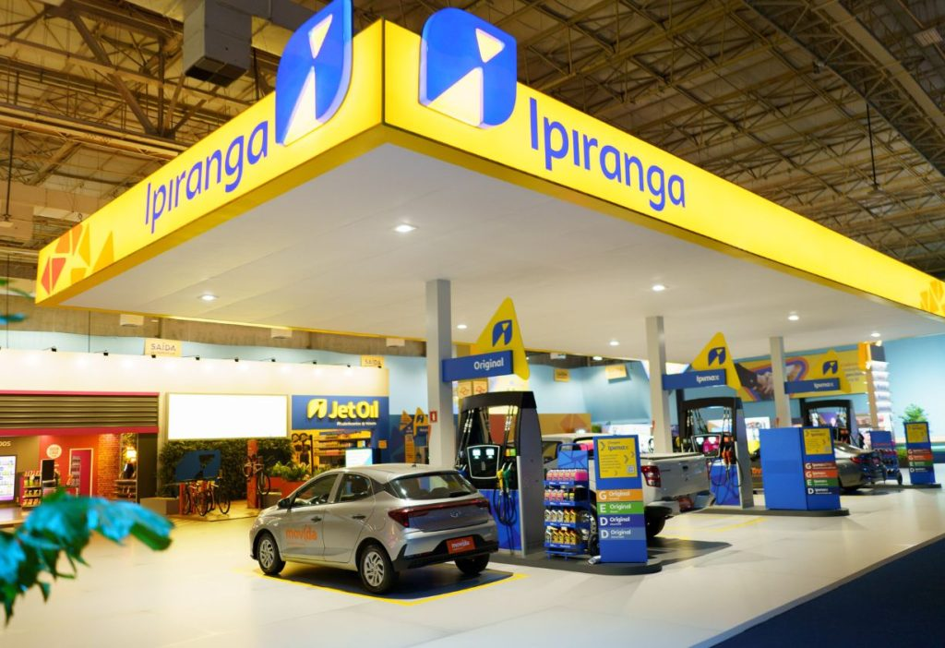
Clientes
251
Carro
Caminhão
Motocicleta
Trasp.
Público

81
65
42
63

Abastecimento Semanal
Ale | 6%
Boxxter | 17%
Ipiranga | 10%
Petrobras | 10%
Shell | 40%
Outros | 17%
 | Caminhão | Carro | Motocicleta | Trasp. Público
1 vez por semana | 19 | 40 | 11 | 19
2 a 3 vezes por semana | 20 | 15 | 21 | 19
Mais que 3 vezes na semana | 26 | 22 | 10 | 24

KM por Dia Rodados por veículos
Gasto Variádo por Veículo
 | Caminhão | Carro | Motocicleta | Trasp. Público
Soma de KM/DIA | 3780 | 4350 | 2580 | 3240
 | Caminhão | Carro | Motocicleta | Outros
Entre 20 e 50 reais | 20 | 11 | 12 | 18
Entre 50 e 100 reais | 20 | 27 | 11 | 19
Mais de 100 reais | 14 | 30 | 9 | 11
Menos de 20 reais | 11 | 13 | 10 | 15

Recomendação
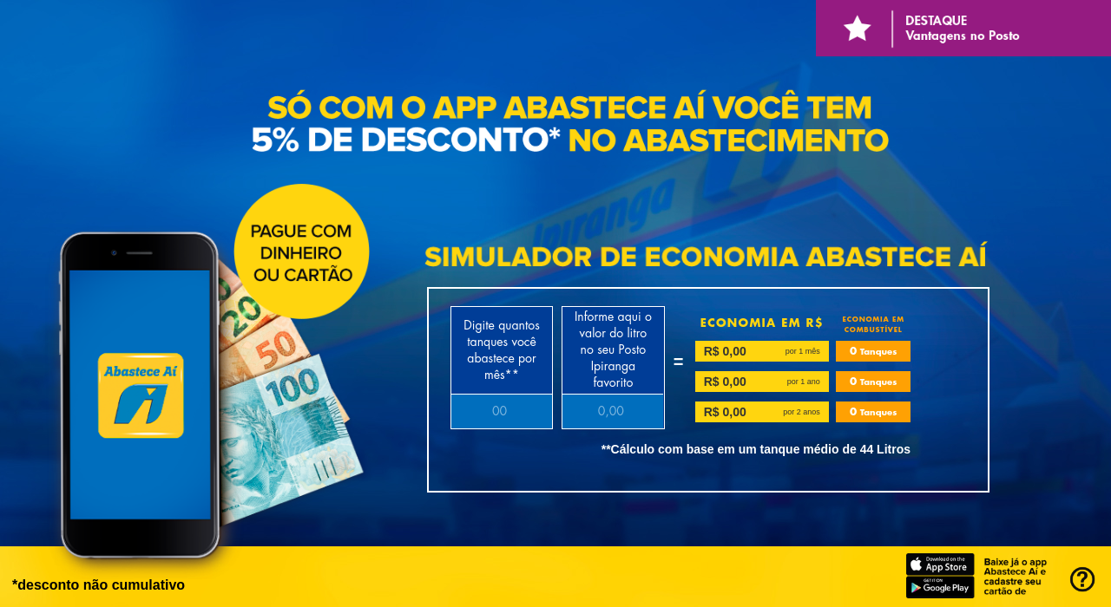
Clientes
251
Carro
Caminhão
Motocicleta
Trasp.
Público

81
65
42
63

Porcentagem de Recomendações do APP
Barreiras da Utilização do APP abastece-aí
FECHAR X

 | Recomendaria
1 - Nunca | 18%
2 - Não | 15%
3 - Talvez | 20%
4 - Sim | 23%
5 - Concerteza | 24%
 | Recomendaria
Não oferecer a alternativa para o cliente ao abastecer | 47
Pouca divulgação | 57
Poucos benefícios | 75
Variedade de Apps para os diferentes postos | 72

Porcentagem de Respostas
 | Responderam | Não Responderam
 | 54.18% | 45.82%
 | 29.08% | 70.92%
 | 61.75% | 38.25%

Visual 2 (2)
#FECC0C

Análise Regional abastece-aí

